imf 경제전망
선진국과 신흥국 경제 성장률 예상 (2027년)
국가별 성장률 ( IMF 예상) | 평균 성장률 (%) |  | 실질 GDP 성장 예상 (%)
연도 | 2020 년 | 2021년 | 2022년 | 2023년 | 2027 년
전 세계 성장률 | 3.3 | 6.1 | 4.4 | 3.6 | 3.3
선진국 경제 전체 평균 | 4.7 | 5.2 | 3.6 | 2.4 | 1.6
미국 | 3.5 | 5.7 | 3.5 | 2.3 | 1.7
유로 지역 | 6.6 | 5.3 | 3.8 | 2.3 | 1.3
일본 | 4.8 | 1.6 | 2.5 | 2.3 | 0.4
신흥국 시장 및 경제 전체 평균 | 2.2 | 6.8 | 5 | 4.4 | 4.3
신흥국 및 개발도상국(아시아 전체) 평균 | 1 | 7.3 | 6 | 5.6 | 5.2
중국 | 2.2 | 8.1 | 4.4 | 5.1 | 4.8
한국 | 0.9 | 4 | 2.5 | 2.9 | 2.3
인도 | 6.6 | 8.9 | 8.2 | 6.9 | 6.2
인도네시아 | 2.1 | 3.7 | 5.4 | 6 | 5.2
베트남 | 2.9 | 2.6 | 6 | 7.2 | 6.7
필리핀 | 9.6 | 5.6 | 6.5 | 6.3 | 6.5
이집트 | 3.6 | 3.3 | 5.9 | 5 | 5.9

세계경제 전망, 아시아 신흥국 연평균 5~6% 경제 성장률 전망(IMF) (tistory.com)

전 세계 경제 성장률 전망

IMF 2022~2027년 전 세계 경제성장률 전망
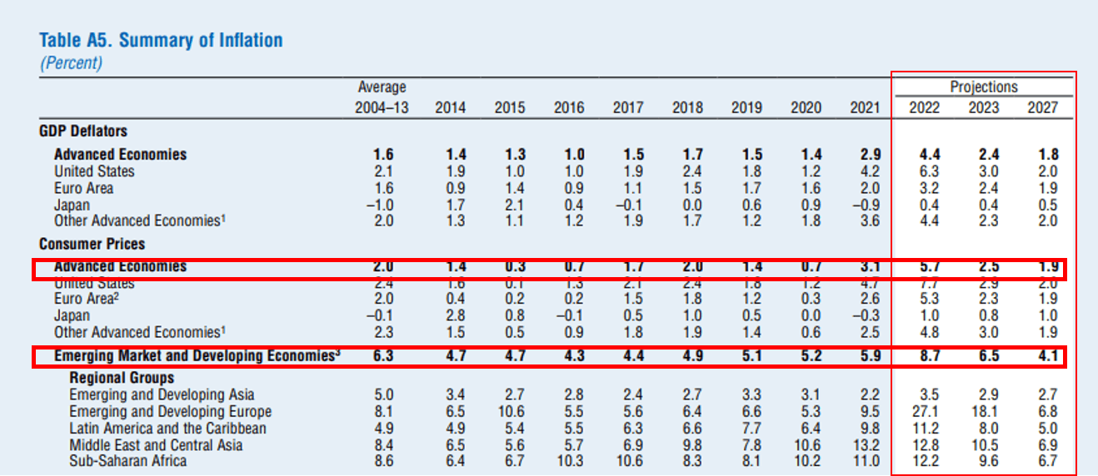
소비자 물가 상승률 전망

세계경제 전망, 아시아 신흥국 연평균 5~6% 경제 성장률 전망(IMF) (tistory.com)

